Hoja1
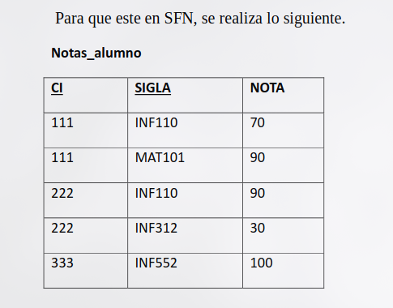
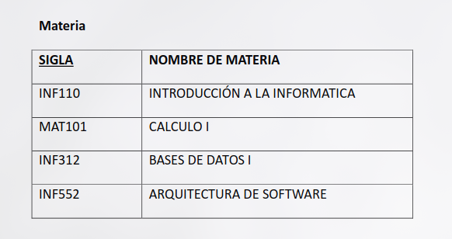
 |  |  |  |  |  | No esta en 2FN

SI | 2FN | A | B | C | D
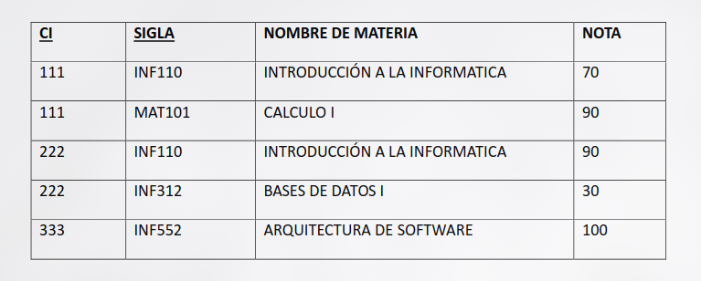

NO | 2FN | A | B | C | D

 |  | Dependencia parcial
 |  | (problema)

 |  | A | D

 |  | A | B | C

Hoja2
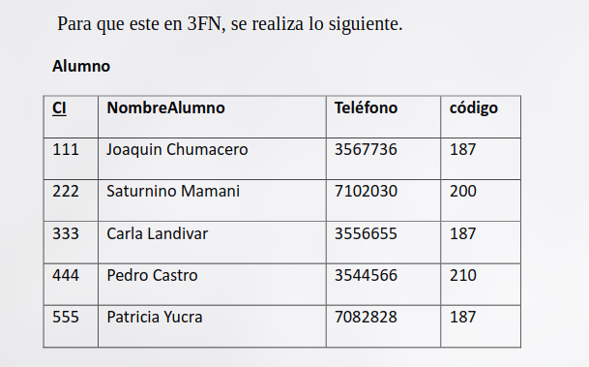
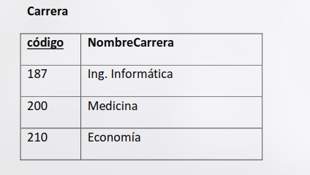
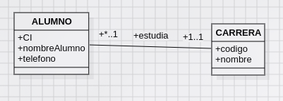
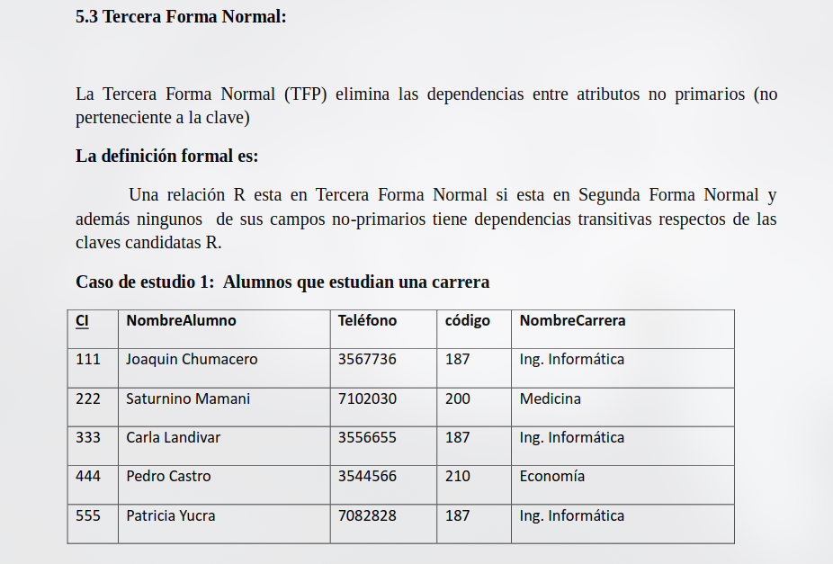

A | B | C | D | E | SI

A | B | C | D | E | NO

 | SOLUCION

A | B | C | D

D | E

 |  |  |  |  |  | SOLUCION

